Cuadro 2.5.1_A_20
2.5.1. Evolución del parque automotor registrado por año, según clase de vehículo. Periodo 2011-2020

Clase de vehículo | Año
 | 2011 | 2012 | 2013 | 2014 | 2015 | 2016 | 2017 | 2018 | 2019 | 2020

TOTAL | 1,000,502 | 1,110,949 | 1,227,469 | 1,383,632 | 1,695,769 | 1,871,947 | 2,062,414 | 2,253,101 | 2,413,964 | 2,540,294

Automóviles | 320,660 | 350,510 | 374,438 | 379,468 | 384,061 | 386,447 | 388,228 | 665,144 | 710,262 | 744,637
Camionetas | 179,218 | 179,203 | 178,992 | 179,091 | 179,538 | 179,540 | 179,589 | 179,502 | 179,572 | 179,265
Camiones | 53,655 | 56,888 | 59,894 | 63,726 | 70,368 | 75,247 | 79,797 | 83,852 | 85,038 | 85,239
Ómnibus | 15,624 | 15,977 | 16,363 | 16,881 | 17,675 | 18,456 | 18,827 | 19,132 | 19,405 | 19,506
Acoplados | 5,372 | 5,380 | 5,378 | 5,377 | 5,387 | 5,401 | 5,428 | 5,437 | 5,462 | 5,471
Maquinarias | 12,214 | 12,387 | 12,363 | 12,348 | 12,382 | 12,372 | 12,376 | 12,363 | 12,392 | 12,313
Motos | 267,887 | 305,957 | 342,779 | 396,003 | 557,793 | 624,202 | 691,285 | 748,016 | 797,627 | 836,546
Varios | 143,841 | 184,647 | 237,262 | 330,738 | 468,565 | 570,282 | 686,884 | 539,655 | 604,206 | 657,317
Sin especificar | 2,031 | - | - | - | - | - | - | - | - | -

Referencia:
- Automóviles: Automóviles y stations wagons.
- Camionetas: Camionetas y furgones.
- Camiones: Camiones, grúas y tracto camiones.
- Ómnibus: Ómnibus y mini bus.
- Acoplados: Acoplados, semi remolques y carretas.
- Maquinarias: Aplanadoras, excavadoras, topadoras, moto niveladoras, compactadoras, monta cargas, tractores y maquinarias agrícolas.
- Varios: Jeep, tráiler y otros tipos de vehículos diferentes a la clasificación del cuadro.

FUENTE: Corte Suprema de Justicia. Dirección del Registro de Automotores.

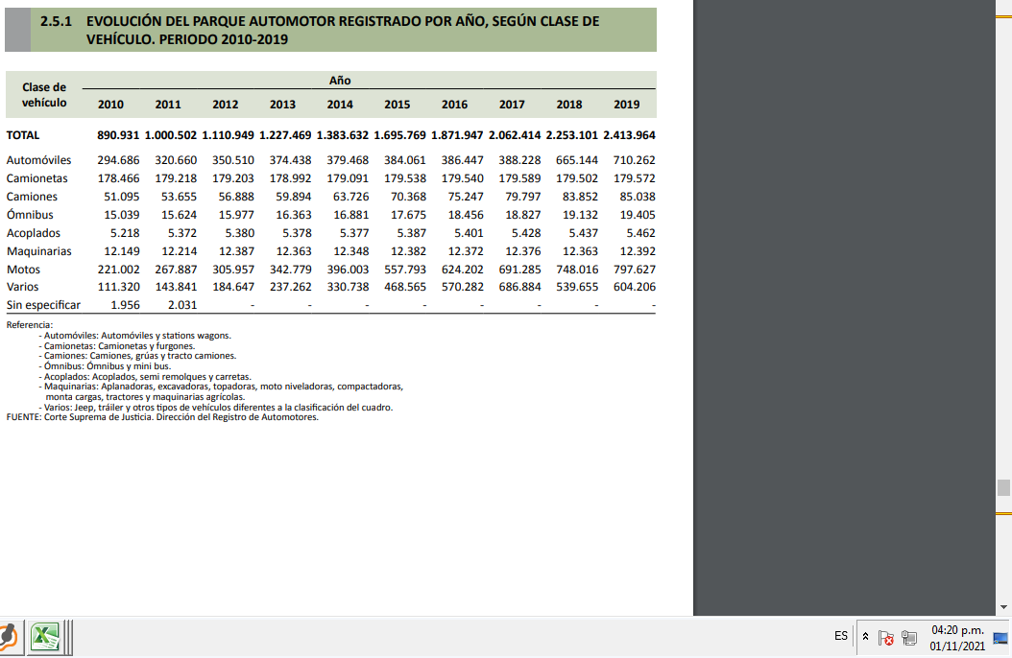

 | AANTERIOR

2.5.1. EVOLUCIÓN DEL PARQUE AUTOMOTOR REGISTRADO POR AÑO, SEGÚN CLASE DE VEHÍCULO. PERIODO 2010-2019

Clase de vehículo | Año
 | 2010 | 2011 | 2012 | 2013 | 2014 | 2015 | 2016 | 2017 | 2018 | 2019

TOTAL | 890,931 | 1,000,502 | 1,110,949 | 1,227,469 | 1,383,632 | 1,695,769 | 1,871,947 | 2,062,414 | 2,253,101 | 2,413,964

Automóviles | 294,686 | 320,660 | 350,510 | 374,438 | 379,468 | 384,061 | 386,447 | 388,228 | 665,144 | 710,262
Camionetas | 178,466 | 179,218 | 179,203 | 178,992 | 179,091 | 179,538 | 179,540 | 179,589 | 179,502 | 179,572
Camiones | 51,095 | 53,655 | 56,888 | 59,894 | 63,726 | 70,368 | 75,247 | 79,797 | 83,852 | 85,038
Ómnibus | 15,039 | 15,624 | 15,977 | 16,363 | 16,881 | 17,675 | 18,456 | 18,827 | 19,132 | 19,405
Acoplados | 5,218 | 5,372 | 5,380 | 5,378 | 5,377 | 5,387 | 5,401 | 5,428 | 5,437 | 5,462
Maquinarias | 12,149 | 12,214 | 12,387 | 12,363 | 12,348 | 12,382 | 12,372 | 12,376 | 12,363 | 12,392
Motos | 221,002 | 267,887 | 305,957 | 342,779 | 396,003 | 557,793 | 624,202 | 691,285 | 748,016 | 797,627
Varios | 111,320 | 143,841 | 184,647 | 237,262 | 330,738 | 468,565 | 570,282 | 686,884 | 539,655 | 604,206
Sin especificar | 1,956 | 2,031 | - | - | - | - | - | - | - | -

Referencia:
- Automóviles: Automóviles y stations wagons.
- Camionetas: Camionetas y furgones.
- Camiones: Camiones, grúas y tracto camiones.
- Ómnibus: Ómnibus y mini bus.
- Acoplados: Acoplados, semi remolques y carretas.
- Maquinarias: Aplanadoras, excavadoras, topadoras, moto niveladoras, compactadoras, monta cargas, tractores y maquinarias agrícolas.
- Varios: Jeep, tráiler y otros tipos de vehículos diferentes a la clasificación del cuadro.

FUENTE: Corte Suprema de Justicia. Dirección del Registro de Automotores.

